양심서약서
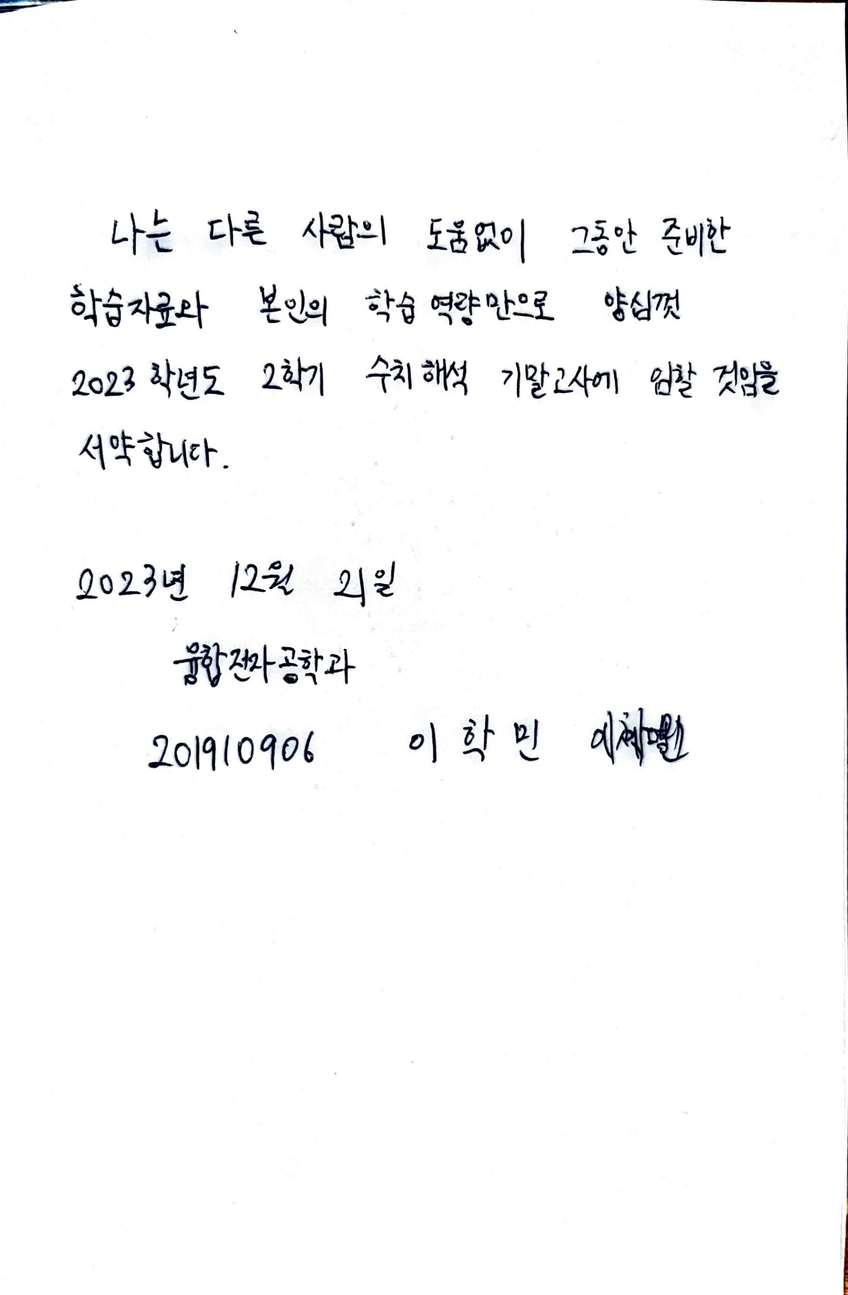
나는 다른 사람의 도움없이 그동안 준비한 학습자료와 본인의 학습역량만으로 양심껏 2023학년도 2학기 수치해석 기말고사에 임할 것임을 서약합니다.

2023년 12월 21일 ( 소속 전공/학과명 ) ( 학번 9자리 ) ( 이름 ) ( 서명 )

1번 문제
아래의 수치해석적 적분방법에 따라 전압의 실횻값을 계산하고 그 결과를 비교하시오.
 |  |  |  |  |  |  |  | 문제 풀이를 위하여 전압의 제곱 값을 계산하는 행을 추가하였음.
 |  |  |  | (1)번 | (2)번 | (3)번
순번 | 시간(sec) | 전압(V) | V^2 | 하한(구분구적법) | 상한(구분구적법) | 합성사다리꼴
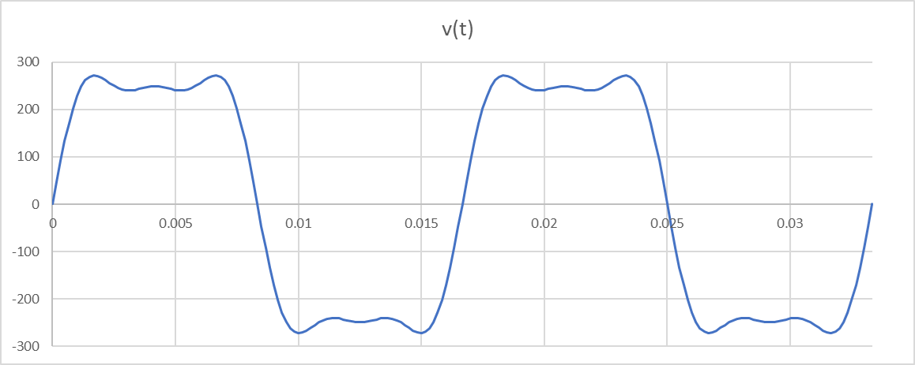
1 | 0 | 0 | 0 | 0 |  | 0.18127407464
2 | 0.00016666666667 | 46.639992449 | 2175.2888957 | 0.36254814928 | 0.36254814928 | 0.88113151484
3 | 0.00033333333333 | 91.642180694 | 8398.2892824 | 1.3997148804 | 1.3997148804 | 2.1846697687
4 | 0.0005 | 133.48313729 | 17817.747942 | 2.9696246569 | 2.9696246569 | 3.9175281683
5 | 0.00066666666667 | 170.85839189 | 29192.590078 | 4.8654316797 | 4.8654316797 | 5.858965441
6 | 0.00083333333333 | 202.76832892 | 41114.995214 | 6.8524992024 | 6.8524992024 | 7.7802509551
7 | 0.001 | 228.57824972 | 52248.016247 | 8.7080027078 | 8.7080027078 | 9.4813120853
8 | 0.0011666666667 | 248.04783566 | 61527.728776 | 10.254621463 | 10.254621463 | 10.818340593
9 | 0.0013333333333 | 261.32806649 | 68292.358335 | 11.382059723 | 11.382059723 | 11.717823926
10 | 0.0015 | 268.92662342 | 72321.528781 | 12.05358813 | 12.05358813 | 12.176074276
11 | 0.0016666666667 | 271.6456562 | 73791.362533 | 12.298560422 | 12.298560422 | 12.246722014
12 | 0.0018333333333 | 270.498247 | 73169.301629 | 12.194883605 | 12.194883605 | 12.020926322
13 | 0.002 | 266.61172936 | 71081.814234 | 11.846969039 | 11.846969039 | 11.60576252
14 | 0.0021666666667 | 261.12704954 | 68187.336001 | 11.364556 | 11.364556 | 11.10542751
15 | 0.0023333333333 | 255.10349687 | 65077.794117 | 10.846299019 | 10.846299019 | 10.608066575
16 | 0.0025 | 249.43737648 | 62219.004786 | 10.369834131 | 10.369834131 | 10.17890363
17 | 0.0026666666667 | 244.80163148 | 59927.838777 | 9.9879731295 | 9.9879731295 | 9.8586510953
18 | 0.0028333333333 | 241.61120497 | 58375.974367 | 9.7293290611 | 9.7293290611 | 9.6653159934
19 | 0.003 | 240.01628602 | 57607.817554 | 9.6013029257 | 9.6013029257 | 9.5975628814
20 | 0.0031666666667 | 239.92277304 | 57562.937022 | 9.593822837 | 9.593822837 | 9.6384645407
21 | 0.0033333333333 | 241.03658948 | 58098.637467 | 9.6831062445 | 9.6831062445 | 9.7593133344
22 | 0.0035 | 242.92616686 | 59013.122546 | 9.8355204243 | 9.8355204243 | 9.9237518344
23 | 0.0036666666667 | 245.09569451 | 60071.899467 | 10.011983245 | 10.011983245 | 10.092577792
24 | 0.0038333333333 | 247.06079017 | 61039.034041 | 10.17317234 | 10.17317234 | 10.229217996
25 | 0.004 | 248.41815938 | 61711.581908 | 10.285263651 | 10.285263651 | 10.305298492
26 | 0.0041666666667 | 248.90158698 | 61952 | 10.325333333 | 10.325333333 | 10.305298492
27 | 0.0043333333333 | 248.41815938 | 61711.581908 | 10.285263651 | 10.285263651 | 10.229217996
28 | 0.0045 | 247.06079017 | 61039.034041 | 10.17317234 | 10.17317234 | 10.092577792
29 | 0.0046666666667 | 245.09569451 | 60071.899467 | 10.011983245 | 10.011983245 | 9.9237518344
30 | 0.0048333333333 | 242.92616686 | 59013.122546 | 9.8355204243 | 9.8355204243 | 9.7593133344
31 | 0.005 | 241.03658948 | 58098.637467 | 9.6831062445 | 9.6831062445 | 9.6384645407
32 | 0.0051666666667 | 239.92277304 | 57562.937022 | 9.593822837 | 9.593822837 | 9.5975628814
33 | 0.0053333333333 | 240.01628602 | 57607.817554 | 9.6013029257 | 9.6013029257 | 9.6653159934
34 | 0.0055 | 241.61120497 | 58375.974367 | 9.7293290611 | 9.7293290611 | 9.8586510953
35 | 0.0056666666667 | 244.80163148 | 59927.838777 | 9.9879731295 | 9.9879731295 | 10.17890363
36 | 0.0058333333333 | 249.43737648 | 62219.004786 | 10.369834131 | 10.369834131 | 10.608066575
37 | 0.006 | 255.10349687 | 65077.794117 | 10.846299019 | 10.846299019 | 11.10542751
38 | 0.0061666666667 | 261.12704954 | 68187.336001 | 11.364556 | 11.364556 | 11.60576252
39 | 0.0063333333333 | 266.61172936 | 71081.814234 | 11.846969039 | 11.846969039 | 12.020926322
40 | 0.0065 | 270.498247 | 73169.301629 | 12.194883605 | 12.194883605 | 12.246722014
41 | 0.0066666666667 | 271.6456562 | 73791.362533 | 12.298560422 | 12.298560422 | 12.176074276
42 | 0.0068333333333 | 268.92662342 | 72321.528781 | 12.05358813 | 12.05358813 | 11.717823926
43 | 0.007 | 261.32806649 | 68292.358335 | 11.382059723 | 11.382059723 | 10.818340593
44 | 0.0071666666667 | 248.04783566 | 61527.728776 | 10.254621463 | 10.254621463 | 9.4813120853
45 | 0.0073333333333 | 228.57824972 | 52248.016247 | 8.7080027078 | 8.7080027078 | 7.7802509551
46 | 0.0075 | 202.76832892 | 41114.995214 | 6.8524992024 | 6.8524992024 | 5.858965441
47 | 0.0076666666667 | 170.85839189 | 29192.590078 | 4.8654316797 | 4.8654316797 | 3.9175281683
48 | 0.0078333333333 | 133.48313729 | 17817.747942 | 2.9696246569 | 2.9696246569 | 2.1846697687
49 | 0.008 | 91.642180694 | 8398.2892824 | 1.3997148804 | 1.3997148804 | 0.88113151484
50 | 0.0081666666667 | 46.639992449 | 2175.2888957 | 0.36254814928 | 0.36254814928 | 0.18127407464
51 | 0.0083333333333 | 8.0995672751E-13 | 6.5602990043E-25 | 1.0933831674E-28 | 1.0933831674E-28 | 0.18127407464
52 | 0.0085 | -46.639992449 | 2175.2888957 | 0.36254814928 | 0.36254814928 | 0.88113151484
53 | 0.0086666666667 | -91.642180694 | 8398.2892824 | 1.3997148804 | 1.3997148804 | 2.1846697687
54 | 0.0088333333333 | -133.48313729 | 17817.747942 | 2.9696246569 | 2.9696246569 | 3.9175281683
55 | 0.009 | -170.85839189 | 29192.590078 | 4.8654316797 | 4.8654316797 | 5.858965441
56 | 0.0091666666667 | -202.76832892 | 41114.995214 | 6.8524992024 | 6.8524992024 | 7.7802509551
57 | 0.0093333333333 | -228.57824972 | 52248.016247 | 8.7080027078 | 8.7080027078 | 9.4813120853
58 | 0.0095 | -248.04783566 | 61527.728776 | 10.254621463 | 10.254621463 | 10.818340593
59 | 0.0096666666667 | -261.32806649 | 68292.358335 | 11.382059723 | 11.382059723 | 11.717823926
60 | 0.0098333333333 | -268.92662342 | 72321.528781 | 12.05358813 | 12.05358813 | 12.176074276
61 | 0.01 | -271.6456562 | 73791.362533 | 12.298560422 | 12.298560422 | 12.246722014
62 | 0.010166666667 | -270.498247 | 73169.301629 | 12.194883605 | 12.194883605 | 12.020926322
63 | 0.010333333333 | -266.61172936 | 71081.814234 | 11.846969039 | 11.846969039 | 11.60576252
64 | 0.0105 | -261.12704954 | 68187.336001 | 11.364556 | 11.364556 | 11.10542751
65 | 0.010666666667 | -255.10349687 | 65077.794117 | 10.846299019 | 10.846299019 | 10.608066575
66 | 0.010833333333 | -249.43737648 | 62219.004786 | 10.369834131 | 10.369834131 | 10.17890363
67 | 0.011 | -244.80163148 | 59927.838777 | 9.9879731295 | 9.9879731295 | 9.8586510953
68 | 0.011166666667 | -241.61120497 | 58375.974367 | 9.7293290611 | 9.7293290611 | 9.6653159934
69 | 0.011333333333 | -240.01628602 | 57607.817554 | 9.6013029257 | 9.6013029257 | 9.5975628814
70 | 0.0115 | -239.92277304 | 57562.937022 | 9.593822837 | 9.593822837 | 9.6384645407
71 | 0.011666666667 | -241.03658948 | 58098.637467 | 9.6831062445 | 9.6831062445 | 9.7593133344
72 | 0.011833333333 | -242.92616686 | 59013.122546 | 9.8355204243 | 9.8355204243 | 9.9237518344
73 | 0.012 | -245.09569451 | 60071.899467 | 10.011983245 | 10.011983245 | 10.092577792
74 | 0.012166666667 | -247.06079017 | 61039.034041 | 10.17317234 | 10.17317234 | 10.229217996
75 | 0.012333333333 | -248.41815938 | 61711.581908 | 10.285263651 | 10.285263651 | 10.305298492
76 | 0.0125 | -248.90158698 | 61952 | 10.325333333 | 10.325333333 | 10.305298492
77 | 0.012666666667 | -248.41815938 | 61711.581908 | 10.285263651 | 10.285263651 | 10.229217996
78 | 0.012833333333 | -247.06079017 | 61039.034041 | 10.17317234 | 10.17317234 | 10.092577792
79 | 0.013 | -245.09569451 | 60071.899467 | 10.011983245 | 10.011983245 | 9.9237518344
80 | 0.013166666667 | -242.92616686 | 59013.122546 | 9.8355204243 | 9.8355204243 | 9.7593133344
81 | 0.013333333333 | -241.03658948 | 58098.637467 | 9.6831062445 | 9.6831062445 | 9.6384645407
82 | 0.0135 | -239.92277304 | 57562.937022 | 9.593822837 | 9.593822837 | 9.5975628814
83 | 0.013666666667 | -240.01628602 | 57607.817554 | 9.6013029257 | 9.6013029257 | 9.6653159934
84 | 0.013833333333 | -241.61120497 | 58375.974367 | 9.7293290611 | 9.7293290611 | 9.8586510953
85 | 0.014 | -244.80163148 | 59927.838777 | 9.9879731295 | 9.9879731295 | 10.17890363
86 | 0.014166666667 | -249.43737648 | 62219.004786 | 10.369834131 | 10.369834131 | 10.608066575
87 | 0.014333333333 | -255.10349687 | 65077.794117 | 10.846299019 | 10.846299019 | 11.10542751
88 | 0.0145 | -261.12704954 | 68187.336001 | 11.364556 | 11.364556 | 11.60576252
89 | 0.014666666667 | -266.61172936 | 71081.814234 | 11.846969039 | 11.846969039 | 12.020926322
90 | 0.014833333333 | -270.498247 | 73169.301629 | 12.194883605 | 12.194883605 | 12.246722014
91 | 0.015 | -271.6456562 | 73791.362533 | 12.298560422 | 12.298560422 | 12.176074276
92 | 0.015166666667 | -268.92662342 | 72321.528781 | 12.05358813 | 12.05358813 | 11.717823926
93 | 0.015333333333 | -261.32806649 | 68292.358335 | 11.382059723 | 11.382059723 | 10.818340593
94 | 0.0155 | -248.04783566 | 61527.728776 | 10.254621463 | 10.254621463 | 9.4813120853
95 | 0.015666666667 | -228.57824972 | 52248.016247 | 8.7080027078 | 8.7080027078 | 7.7802509551
96 | 0.015833333333 | -202.76832892 | 41114.995214 | 6.8524992024 | 6.8524992024 | 5.858965441
97 | 0.016 | -170.85839189 | 29192.590078 | 4.8654316797 | 4.8654316797 | 3.9175281683
98 | 0.016166666667 | -133.48313729 | 17817.747941 | 2.9696246569 | 2.9696246569 | 2.1846697687
99 | 0.016333333333 | -91.642180694 | 8398.2892824 | 1.3997148804 | 1.3997148804 | 0.88113151484
100 | 0.0165 | -46.639992449 | 2175.2888957 | 0.36254814928 | 0.36254814928 | 0.18127407464
101 | 0.016666666667 | 6.3385711996E-12 | 4.0177484852E-23 | 6.6962474753E-27 | 6.6962474753E-27 | 0.18127407464
102 | 0.016833333333 | 46.639992449 | 2175.2888957 | 0.36254814928 | 0.36254814928 | 0.88113151484
103 | 0.017 | 91.642180694 | 8398.2892824 | 1.3997148804 | 1.3997148804 | 2.1846697687
104 | 0.017166666667 | 133.48313729 | 17817.747942 | 2.9696246569 | 2.9696246569 | 3.9175281683
105 | 0.017333333333 | 170.85839189 | 29192.590078 | 4.8654316797 | 4.8654316797 | 5.858965441
106 | 0.0175 | 202.76832892 | 41114.995214 | 6.8524992024 | 6.8524992024 | 7.7802509551
107 | 0.017666666667 | 228.57824972 | 52248.016247 | 8.7080027078 | 8.7080027078 | 9.4813120853
108 | 0.017833333333 | 248.04783566 | 61527.728776 | 10.254621463 | 10.254621463 | 10.818340593
109 | 0.018 | 261.32806649 | 68292.358335 | 11.382059723 | 11.382059723 | 11.717823926
110 | 0.018166666667 | 268.92662342 | 72321.528781 | 12.05358813 | 12.05358813 | 12.176074276
111 | 0.018333333333 | 271.6456562 | 73791.362533 | 12.298560422 | 12.298560422 | 12.246722014
112 | 0.0185 | 270.498247 | 73169.301629 | 12.194883605 | 12.194883605 | 12.020926322
113 | 0.018666666667 | 266.61172936 | 71081.814234 | 11.846969039 | 11.846969039 | 11.60576252
114 | 0.018833333333 | 261.12704954 | 68187.336001 | 11.364556 | 11.364556 | 11.10542751
115 | 0.019 | 255.10349687 | 65077.794117 | 10.846299019 | 10.846299019 | 10.608066575
116 | 0.019166666667 | 249.43737648 | 62219.004786 | 10.369834131 | 10.369834131 | 10.17890363
117 | 0.019333333333 | 244.80163148 | 59927.838777 | 9.9879731295 | 9.9879731295 | 9.8586510953
118 | 0.0195 | 241.61120497 | 58375.974367 | 9.7293290611 | 9.7293290611 | 9.6653159934
119 | 0.019666666667 | 240.01628602 | 57607.817554 | 9.6013029257 | 9.6013029257 | 9.5975628814
120 | 0.019833333333 | 239.92277304 | 57562.937022 | 9.593822837 | 9.593822837 | 9.6384645407
121 | 0.02 | 241.03658948 | 58098.637467 | 9.6831062445 | 9.6831062445 | 9.7593133344
122 | 0.020166666667 | 242.92616686 | 59013.122546 | 9.8355204243 | 9.8355204243 | 9.9237518344
123 | 0.020333333333 | 245.09569451 | 60071.899467 | 10.011983245 | 10.011983245 | 10.092577792
124 | 0.0205 | 247.06079017 | 61039.034041 | 10.17317234 | 10.17317234 | 10.229217996
125 | 0.020666666667 | 248.41815938 | 61711.581908 | 10.285263651 | 10.285263651 | 10.305298492
126 | 0.020833333333 | 248.90158698 | 61952 | 10.325333333 | 10.325333333 | 10.305298492
127 | 0.021 | 248.41815938 | 61711.581908 | 10.285263651 | 10.285263651 | 10.229217996
128 | 0.021166666667 | 247.06079017 | 61039.034041 | 10.17317234 | 10.17317234 | 10.092577792
129 | 0.021333333333 | 245.09569451 | 60071.899467 | 10.011983245 | 10.011983245 | 9.9237518344
130 | 0.0215 | 242.92616686 | 59013.122546 | 9.8355204243 | 9.8355204243 | 9.7593133344
131 | 0.021666666667 | 241.03658948 | 58098.637467 | 9.6831062445 | 9.6831062445 | 9.6384645407
132 | 0.021833333333 | 239.92277304 | 57562.937022 | 9.593822837 | 9.593822837 | 9.5975628814
133 | 0.022 | 240.01628602 | 57607.817554 | 9.6013029257 | 9.6013029257 | 9.6653159934
134 | 0.022166666667 | 241.61120497 | 58375.974367 | 9.7293290611 | 9.7293290611 | 9.8586510953
135 | 0.022333333333 | 244.80163148 | 59927.838777 | 9.9879731295 | 9.9879731295 | 10.17890363
136 | 0.0225 | 249.43737648 | 62219.004786 | 10.369834131 | 10.369834131 | 10.608066575
137 | 0.022666666667 | 255.10349687 | 65077.794117 | 10.846299019 | 10.846299019 | 11.10542751
138 | 0.022833333333 | 261.12704954 | 68187.336001 | 11.364556 | 11.364556 | 11.60576252
139 | 0.023 | 266.61172936 | 71081.814234 | 11.846969039 | 11.846969039 | 12.020926322
140 | 0.023166666667 | 270.498247 | 73169.301629 | 12.194883605 | 12.194883605 | 12.246722014
141 | 0.023333333333 | 271.6456562 | 73791.362533 | 12.298560422 | 12.298560422 | 12.176074276
142 | 0.0235 | 268.92662342 | 72321.528781 | 12.05358813 | 12.05358813 | 11.717823926
143 | 0.023666666667 | 261.32806649 | 68292.358335 | 11.382059723 | 11.382059723 | 10.818340593
144 | 0.023833333333 | 248.04783566 | 61527.728776 | 10.254621463 | 10.254621463 | 9.4813120853
145 | 0.024 | 228.57824972 | 52248.016247 | 8.7080027078 | 8.7080027078 | 7.7802509551
146 | 0.024166666667 | 202.76832892 | 41114.995214 | 6.8524992024 | 6.8524992024 | 5.858965441
147 | 0.024333333333 | 170.85839189 | 29192.590078 | 4.8654316797 | 4.8654316797 | 3.9175281683
148 | 0.0245 | 133.48313729 | 17817.747942 | 2.9696246569 | 2.9696246569 | 2.1846697687
149 | 0.024666666667 | 91.642180694 | 8398.2892824 | 1.3997148804 | 1.3997148804 | 0.88113151484
150 | 0.024833333333 | 46.639992449 | 2175.2888957 | 0.36254814928 | 0.36254814928 | 0.18127407464
151 | 0.025 | 8.5645354371E-12 | 7.3351267253E-23 | 1.2225211209E-26 | 1.2225211209E-26 | 0.18127407464
152 | 0.025166666667 | -46.639992449 | 2175.2888957 | 0.36254814928 | 0.36254814928 | 0.88113151484
153 | 0.025333333333 | -91.642180694 | 8398.2892824 | 1.3997148804 | 1.3997148804 | 2.1846697687
154 | 0.0255 | -133.48313729 | 17817.747941 | 2.9696246569 | 2.9696246569 | 3.9175281683
155 | 0.025666666667 | -170.85839189 | 29192.590078 | 4.8654316797 | 4.8654316797 | 5.858965441
156 | 0.025833333333 | -202.76832892 | 41114.995214 | 6.8524992024 | 6.8524992024 | 7.7802509551
157 | 0.026 | -228.57824972 | 52248.016247 | 8.7080027078 | 8.7080027078 | 9.4813120853
158 | 0.026166666667 | -248.04783566 | 61527.728776 | 10.254621463 | 10.254621463 | 10.818340593
159 | 0.026333333333 | -261.32806649 | 68292.358335 | 11.382059723 | 11.382059723 | 11.717823926
160 | 0.0265 | -268.92662342 | 72321.528781 | 12.05358813 | 12.05358813 | 12.176074276
161 | 0.026666666667 | -271.6456562 | 73791.362533 | 12.298560422 | 12.298560422 | 12.246722014
162 | 0.026833333333 | -270.498247 | 73169.301629 | 12.194883605 | 12.194883605 | 12.020926322
163 | 0.027 | -266.61172936 | 71081.814234 | 11.846969039 | 11.846969039 | 11.60576252
164 | 0.027166666667 | -261.12704954 | 68187.336001 | 11.364556 | 11.364556 | 11.10542751
165 | 0.027333333333 | -255.10349687 | 65077.794117 | 10.846299019 | 10.846299019 | 10.608066575
166 | 0.0275 | -249.43737648 | 62219.004786 | 10.369834131 | 10.369834131 | 10.17890363
167 | 0.027666666667 | -244.80163148 | 59927.838777 | 9.9879731295 | 9.9879731295 | 9.8586510953
168 | 0.027833333333 | -241.61120497 | 58375.974367 | 9.7293290611 | 9.7293290611 | 9.6653159934
169 | 0.028 | -240.01628602 | 57607.817554 | 9.6013029257 | 9.6013029257 | 9.5975628814
170 | 0.028166666667 | -239.92277304 | 57562.937022 | 9.593822837 | 9.593822837 | 9.6384645407
171 | 0.028333333333 | -241.03658948 | 58098.637467 | 9.6831062445 | 9.6831062445 | 9.7593133344
172 | 0.0285 | -242.92616686 | 59013.122546 | 9.8355204243 | 9.8355204243 | 9.9237518344
173 | 0.028666666667 | -245.09569451 | 60071.899467 | 10.011983245 | 10.011983245 | 10.092577792
174 | 0.028833333333 | -247.06079017 | 61039.034041 | 10.17317234 | 10.17317234 | 10.229217996
175 | 0.029 | -248.41815938 | 61711.581908 | 10.285263651 | 10.285263651 | 10.305298492
176 | 0.029166666667 | -248.90158698 | 61952 | 10.325333333 | 10.325333333 | 10.305298492
177 | 0.029333333333 | -248.41815938 | 61711.581908 | 10.285263651 | 10.285263651 | 10.229217996
178 | 0.0295 | -247.06079017 | 61039.034041 | 10.17317234 | 10.17317234 | 10.092577792
179 | 0.029666666667 | -245.09569451 | 60071.899467 | 10.011983245 | 10.011983245 | 9.9237518344
180 | 0.029833333333 | -242.92616686 | 59013.122546 | 9.8355204243 | 9.8355204243 | 9.7593133344
181 | 0.03 | -241.03658948 | 58098.637467 | 9.6831062445 | 9.6831062445 | 9.6384645407
182 | 0.030166666667 | -239.92277304 | 57562.937022 | 9.593822837 | 9.593822837 | 9.5975628814
183 | 0.030333333333 | -240.01628602 | 57607.817554 | 9.6013029257 | 9.6013029257 | 9.6653159934
184 | 0.0305 | -241.61120497 | 58375.974367 | 9.7293290611 | 9.7293290611 | 9.8586510953
185 | 0.030666666667 | -244.80163148 | 59927.838777 | 9.9879731295 | 9.9879731295 | 10.17890363
186 | 0.030833333333 | -249.43737648 | 62219.004786 | 10.369834131 | 10.369834131 | 10.608066575
187 | 0.031 | -255.10349687 | 65077.794117 | 10.846299019 | 10.846299019 | 11.10542751
188 | 0.031166666667 | -261.12704954 | 68187.336001 | 11.364556 | 11.364556 | 11.60576252
189 | 0.031333333333 | -266.61172936 | 71081.814234 | 11.846969039 | 11.846969039 | 12.020926322
190 | 0.0315 | -270.498247 | 73169.301629 | 12.194883605 | 12.194883605 | 12.246722014
191 | 0.031666666667 | -271.6456562 | 73791.362533 | 12.298560422 | 12.298560422 | 12.176074276
192 | 0.031833333333 | -268.92662342 | 72321.528781 | 12.05358813 | 12.05358813 | 11.717823926
193 | 0.032 | -261.32806649 | 68292.358335 | 11.382059723 | 11.382059723 | 10.818340593
194 | 0.032166666667 | -248.04783566 | 61527.728776 | 10.254621463 | 10.254621463 | 9.4813120853
195 | 0.032333333333 | -228.57824972 | 52248.016247 | 8.7080027078 | 8.7080027078 | 7.7802509551
196 | 0.0325 | -202.76832892 | 41114.995214 | 6.8524992024 | 6.8524992024 | 5.858965441
197 | 0.032666666667 | -170.85839189 | 29192.590078 | 4.8654316797 | 4.8654316797 | 3.9175281683
198 | 0.032833333333 | -133.48313729 | 17817.747942 | 2.9696246569 | 2.9696246569 | 2.1846697687
199 | 0.033 | -91.642180694 | 8398.2892824 | 1.3997148804 | 1.3997148804 | 0.88113151484
200 | 0.033166666667 | -46.639992449 | 2175.2888957 | 0.36254814928 | 0.36254814928 | 0.18127407464
201 | 0.033333333333 | -1.1419380583E-11 | 1.3040225289E-22 |  | 2.1733708816E-26

 |  |  | sum | 1774.6666667 | 1774.6666667 | 1774.6666667 | RMS 계산값
 |  |  | 실효치(RMS) | 230.7379 | 230.7379 | 230.7379 | 230.7379

2번 문제
아래의 데이터를 2차 스플라인(Spline)으로 적합(fitting)시키고, x = 7에서의 함수값을 추정하고자 한다.

 | y
1 | 4
4 | 5
8 | 2
x | y
1 | 4
4 | 5
8 | 2

위의 세 점에 의해 총 2개의 구간으로 나뉘며, 각 구간에서의 2차 스플라인 표준식은 아래와 같다.

y = a1*x^2 + b1*x +c1 |  |  | (1<x<4) | 단, a1 = 0
y = a2*x^2 + b2*x +c2 |  |  | (4<x<8)

(1) 위의 세 점에서 2차 스플라인 표준식을 만족하도록 수식 4개를 순서대로 수립하시오.
 | 1) | 4=a1+b1+c1
 | 2) | 5=16a1+4b1+c1
 | 3) | 5=16a2+4b2+c2
 | 4) | 2=64a2+8b2+c2

(2) 점 (4, 5)에서의 미분계수를 이용하여 수식 1개를 수립하시오.
 | 8a1+b1-8a2-b2=0

(3) 위의 (1), (2)에서 수립한 수식을 순서대로 정렬하여 아래의 행렬을 완성하시오.
1 | 1 | 0 | 0 | 0 | b1 | 4
4 | 1 | 0 | 0 | 0 | c1 | 5
0 | 0 | 16 | 4 | 1 | a2 | 5
0 | 0 | 64 | 8 | 1 | b2 | 2
1 | 0 | -8 | -1 | 0 | c2 | 0

각 단계별로 아래의 행렬표를 복사해서 쓰시오.
1 | 1 | 0 | 0 | 0 | 4
4 | 1 | 0 | 0 | 0 | 5
0 | 0 | 16 | 4 | 1 | 5
1 | 0 | -8 | -1 | 0 | 0
0 | 0 | 64 | 8 | 1 | 2 |  | 대각원소에 0이 위치하지 않도록 식 순서 변경

(4) 가우스 소거법(Gauss Elimination)을 이용하여 b1, c1, a2, b2, c2를 결정하시오.

1 | 1 | 0 | 0 | 0 | 4
4 | 1 | 0 | 0 | 0 | 5 |  | 4
0 | 0 | 16 | 4 | 1 | 5
1 | 0 | -8 | -1 | 0 | 0 |  | 1
0 | 0 | 64 | 8 | 1 | 2

1 | 1 | 0 | 0 | 0 | 4
0 | -3 | 0 | 0 | 0 | -11
0 | 0 | 16 | 4 | 1 | 5
0 | -1 | -8 | -1 | 0 | -4 |  | 0.33333333333
0 | 0 | 64 | 8 | 1 | 2

1 | 1 | 0 | 0 | 0 | 4
0 | -3 | 0 | 0 | 0 | -11
0 | 0 | 16 | 4 | 1 | 5
0 | 0 | -8 | -1 | 0 | -0.33333333333 |  | -0.5
0 | 0 | 64 | 8 | 1 | 2 |  | 4

1 | 1 | 0 | 0 | 0 | 4
0 | -3 | 0 | 0 | 0 | -11
0 | 0 | 16 | 4 | 1 | 5
0 | 0 | 0 | 1 | 0.5 | 2.1666666667
0 | 0 | 0 | -8 | -3 | -18 |  | -8

1 | 1 | 0 | 0 | 0 | 4
0 | -3 | 0 | 0 | 0 | -11
0 | 0 | 16 | 4 | 1 | 5
0 | 0 | 0 | 1 | 0.5 | 2.1666666667
0 | 0 | 0 | 0 | 1 | -0.66666666667

 |  |  |  | b1 | 0.33333333333
 |  |  |  | c1 | 3.6666666667
 |  |  |  | a2 | -0.27083333333
 |  |  |  | b2 | 2.5
 |  |  |  | c2 | -0.66666666667

(5) x = 7에서의 함수값을 추정하시오.
f(7) | 3.5625

3번 문제
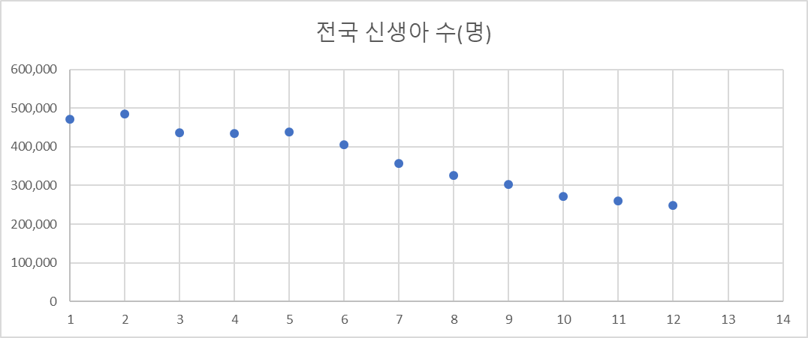
순번 | 연도 | 전국 신생아 수(명)
1 | 2011 | 471,265
2 | 2012 | 484,550
3 | 2013 | 436,455
4 | 2014 | 435,435
5 | 2015 | 438,420
6 | 2016 | 406,243
7 | 2017 | 357,771
8 | 2018 | 326,822
9 | 2019 | 302,676
10 | 2020 | 272,337
11 | 2021 | 260,562
12 | 2022 | 249,186

선형회귀모델
(1) 선형회귀 모델
 |  |  | x | y |  | n | x | y | x^2 | x*y | x-xbar | y-ybar | (x-xbar)^2 | (y-ybar)^2 | (x-xbar)*(y-ybar) | yhat | y-yhat | (y-yhat)^2
 |  |  | 1 | 471,265 |  | 12 | 1 | 471,265 | 1 | 471265 | -5.5 | 101,122 | 30.25 | 10225557762 | -556168.25 | 498117.5 | -26852.5 | 721056756.25
 |  |  | 2 | 484,550 |  |  | 2 | 484,550 | 4 | 969100 | -4.5 | 114,407 | 20.25 | 13088847242 | -514829.25 | 474849.5 | 9700.5 | 94099700.25
 |  |  | 3 | 436,455 |  |  | 3 | 436,455 | 9 | 1309365 | -3.5 | 66,312 | 12.25 | 4397215032.2 | -232090.25 | 451581.5 | -15126.5 | 228811002.25
 |  |  | 4 | 435,435 |  |  | 4 | 435,435 | 16 | 1741740 | -2.5 | 65,292 | 6.25 | 4262979972.2 | -163228.75 | 428313.5 | 7121.5 | 50715762.25
 |  |  | 5 | 438,420 |  |  | 5 | 438,420 | 25 | 2192100 | -1.5 | 68,277 | 2.25 | 4661680452.2 | -102414.75 | 405045.5 | 33374.5 | 1113857250.2
 |  |  | 6 | 406,243 |  |  | 6 | 406,243 | 36 | 2437458 | -0.5 | 36,100 | 0.25 | 1303173900.2 | -18049.75 | 381777.5 | 24465.5 | 598560690.25
 |  |  | 7 | 357,771 |  |  | 7 | 357,771 | 49 | 2504397 | 0.5 | -12,373 | 0.25 | 153078756.25 | -6186.25 | 358509.5 | -738.5 | 545382.25
 |  |  | 8 | 326,822 |  |  | 8 | 326,822 | 64 | 2614576 | 1.5 | -43,322 | 2.25 | 1876752362.2 | -64982.25 | 335241.5 | -8419.5 | 70887980.25
 |  |  | 9 | 302,676 |  |  | 9 | 302,676 | 81 | 2724084 | 2.5 | -67,468 | 6.25 | 4551863556.2 | -168668.75 | 311973.5 | -9297.5 | 86443506.25
 |  |  | 10 | 272,337 |  |  | 10 | 272,337 | 100 | 2723370 | 3.5 | -97,807 | 12.25 | 9566111442.2 | -342322.75 | 288705.5 | -16368.5 | 267927792.25
 |  |  | 11 | 260,562 |  |  | 11 | 260,562 | 121 | 2866182 | 4.5 | -109,582 | 20.25 | 12008105142 | -493116.75 | 265437.5 | -4875.5 | 23770500.25
 |  |  | 12 | 249,186 |  |  | 12 | 249,186 | 144 | 2990232 | 5.5 | -120,958 | 30.25 | 14630716806 | -665266.25 | 242169.5 | 7016.5 | 49231272.25

 |  |  |  |  |  | sum | 78 | 4441722 | 650 | 25543869 |  |  | 143 | 80726082427 | -3327324 |  | SSE | 3305907595
 |  |  |  |  |  | avg | 6.5 | 370143.5 | 54.166666667 | 2128655.75 |  |  | 11.916666667 | 6727173535.6 | -277277 |  | SST | 80726082427

 |  |  | a0 | 521385.5
 |  |  | a1 | -23268
 |  |  | Rsquare | 0.95904783813

지수 모델
(2) 지수 모델
 |  |  | x | y |  | n | x | ln(y) | x^2 | x*y | x-xbar | y-ybar | (x-xbar)^2 | (y-ybar)^2 | (x-xbar)*(y-ybar) | yhat | y-yhat | (y-yhat)^2
 |  |  | 1 | 471,265 |  | 12 | 1 | 13 | 1 | 13.063175847 | -5.5 | 0 | 30.25 | 0.071609471263 | -1.4717970328 | 13.155597929 | -0.092422081301 | 0.0085418411121
 |  |  | 2 | 484,550 |  |  | 2 | 13 | 4 | 26.181951808 | -4.5 | 0 | 20.25 | 0.087260874757 | -1.3292978274 | 13.090139467 | 0.00083643753136 | 6.9962774387E-07
 |  |  | 3 | 436,455 |  |  | 3 | 13 | 9 | 38.959321668 | -3.5 | 0 | 12.25 | 0.036429131082 | -0.66802459217 | 13.024681004 | -0.038240448321 | 0.0014623318878
 |  |  | 4 | 435,435 |  |  | 4 | 13 | 16 | 51.936403242 | -2.5 | 0 | 6.25 | 0.035541458231 | -0.47131105858 | 12.959222542 | 0.024878268066 | 0.00061892822196
 |  |  | 5 | 438,420 |  |  | 5 | 13 | 25 | 64.95466317 | -1.5 | 0 | 2.25 | 0.038164063258 | -0.29303437056 | 12.89376408 | 0.097168553822 | 0.0094417278519
 |  |  | 6 | 406,243 |  |  | 6 | 13 | 36 | 77.48824069 | -0.5 | 0 | 0.25 | 0.01419205095 | -0.059565197369 | 12.828305618 | 0.086401163664 | 0.0074651610825
 |  |  | 7 | 357,771 |  |  | 7 | 13 | 49 | 89.513538771 | 0.5 | 0 | 0.25 | 6.2853042339E-05 | -0.0039639955329 | 12.762847156 | 0.024801240008 | 0.00061510150591
 |  |  | 8 | 326,822 |  |  | 8 | 13 | 64 | 101.57736767 | 1.5 | 0 | 2.25 | 0.009683628222 | -0.14760814171 | 12.697388694 | -0.00021773458773 | 4.7408350693E-08
 |  |  | 9 | 302,676 |  |  | 9 | 13 | 81 | 113.58376385 | 2.5 | 0 | 6.25 | 0.030680388556 | -0.43789545382 | 12.631930232 | -0.01151202616 | 0.00013252674632
 |  |  | 10 | 272,337 |  |  | 10 | 13 | 100 | 125.14795549 | 3.5 | 0 | 12.25 | 0.078837878986 | -0.98273293298 | 12.566471769 | -0.051676220482 | 0.0026704317633
 |  |  | 11 | 260,562 |  |  | 11 | 12 | 121 | 137.17655727 | 4.5 | 0 | 20.25 | 0.10561217672 | -1.4624112207 | 12.501013307 | -0.030417191615 | 0.00092520554577
 |  |  | 12 | 249,186 |  |  | 12 | 12 | 144 | 149.11145861 | 5.5 | 0 | 30.25 | 0.13662005506 | -2.0329182634 | 12.435554845 | -0.0095999606226 | 9.2159243955E-05

 |  |  |  |  |  | sum | 78 | 153.54691664 | 650 | 988.6943981 |  |  | 143 | 0.64469403012 | -9.360560087 |  | SSE | 0.031966161998
 |  |  |  |  |  | avg | 6.5 | 12.795576387 | 54.166666667 | 82.391199841 |  |  | 11.916666667 | 0.05372450251 | -0.78004667391 |  | SST | 0.64469403012
 |  |  | a0 | 13.221056391
 |  |  | a1 | -0.065458462147
 |  |  | Rsquare | 0.95041653792

멱방정식모델
(3) 멱방정식 모델
 |  |  | x | y |  | n | log(x) | log(y) | x^2 | x*y | x-xbar | y-ybar | (x-xbar)^2 | (y-ybar)^2 | (x-xbar)*(y-ybar) | yhat | y-yhat | (y-yhat)^2
 |  |  | 1 | 471,265 |  | 12 | 0 | 6 | 0 | 0 | -0.72336141367 | 0 | 0.52325173479 | 0.013506383897 | -0.08406687103 | 5.757972682 | -0.084707495341 | 0.0071753597669
 |  |  | 2 | 484,550 |  |  | 0.30102999566 | 6 | 0.090619058289 | 1.7114574535 | -0.42233141801 | 0 | 0.17836382664 | 0.016458421671 | -0.054181058218 | 5.6743570931 | 0.01098150485 | 0.00012059344878
 |  |  | 3 | 436,455 |  |  | 0.47712125472 | 6 | 0.22764469171 | 2.690934998 | -0.24624015895 | 0 | 0.060634215882 | 0.006870960234 | -0.020411155924 | 5.625445109 | 0.014494364077 | 0.00021008659
 |  |  | 4 | 435,435 |  |  | 0.60205999133 | 6 | 0.36247623316 | 3.3949701338 | -0.12130142235 | 0 | 0.014714035063 | 0.0067035347511 | -0.0099315681226 | 5.5907415041 | 0.048181830354 | 0.0023214887762
 |  |  | 5 | 438,420 |  |  | 0.69897000434 | 6 | 0.48855906696 | 3.9435121278 | -0.024391409338 | 0 | 0.00059494084947 | 0.007198188736 | -0.0020694193681 | 5.5638232968 | 0.078067060911 | 0.0060944659992
 |  |  | 6 | 406,243 |  |  | 0.77815125038 | 6 | 0.60551936847 | 4.364483754 | 0.05478983671 | 0 | 0.0030019262067 | 0.0026767868138 | 0.0028346986588 | 5.5418295201 | 0.066956370641 | 0.0044831555694
 |  |  | 7 | 357,771 |  |  | 0.84509804001 | 6 | 0.71419069724 | 4.6933408145 | 0.12173662634 | 0 | 0.014819806193 | 1.1854818978E-05 | -0.00041914928093 | 5.5232340468 | 0.030371088101 | 0.00092240299244
 |  |  | 8 | 326,822 |  |  | 0.90308998699 | 6 | 0.81557152461 | 4.9799193051 | 0.17972857332 | 0 | 0.032302360067 | 0.0018264455522 | -0.0076810482273 | 5.5071259151 | 0.0071853682426 | 5.1629516782E-05
 |  |  | 9 | 302,676 |  |  | 0.95424250944 | 5 | 0.91057876682 | 5.2301821875 | 0.23088109577 | 0 | 0.053306080382 | 0.0057866801505 | -0.017563178449 | 5.492917536 | -0.011939550091 | 0.00014255285638
 |  |  | 10 | 272,337 |  |  | 1 | 5 | 1 | 5.4351066491 | 0.27663858633 | 0 | 0.076528907445 | 0.014869746144 | -0.033733743142 | 5.4802077078 | -0.045101058775 | 0.0020341055026
 |  |  | 11 | 260,562 |  |  | 1.0413926852 | 5 | 1.0844987247 | 5.6400901812 | 0.31803127148 | 0 | 0.10114388964 | 0.019919691876 | -0.044886023624 | 5.4687102697 | -0.052799190627 | 0.0027877545309
 |  |  | 12 | 249,186 |  |  | 1.079181246 | 5 | 1.1646321618 | 5.8238271048 | 0.35581983237 | 0 | 0.12660775311 | 0.02576814043 | -0.057117828755 | 5.4582139311 | -0.061690292342 | 0.0038056921693

 |  |  |  |  |  | sum | 8.6803369641 | 66.684578612 | 7.4642902938 | 47.907824709 |  |  | 1.1852694763 | 0.12159683507 | -0.32922634548 |  | SSE | 0.030149287719
 |  |  |  |  |  | avg | 0.72336141367 | 5.5570482176 | 0.62202419115 | 3.9923187258 |  |  | 0.098772456356 | 0.01013306959 | -0.02743552879 |  | SST | 0.12159683507
 |  |  | a0 | 5.757972682
 |  |  | a1 | -0.27776497419
 |  |  | Rsquare | 0.75205532529

(4) 위에서 선정된 모델을 이용하여 2024년 신생아 수를 예측하시오. |  |  |  |  | 2024년은 x=14에 해당한다
선정된 모델 | 선형회귀 | 모델
2024년 예상 | 195633.5 | 명

